Лист1
Идентификатор дефекта | Краткое описание | Предусловие | Серьезность | Срочность (приоритет) | Шаги к воспроизведению | Фактический результат | Ожидаемый результат | Вложение
1 | При быстром выборе автомобиля стрелками влево или вправо на сайте заказа авто появляется артефакта картинки автомобиля. | Пользователь находится на странице выбора модели автомобиля на сайте заказа авто для тест-драйва. https://testdrive.andersenlab.com/ | Minor | Normal | 1.На странице выбора модели автомобиля быстро нажимайте на стрелки "влево" или "вправо" для смены модели автомобиля. | При быстром переключении моделей появляется артефакта изображения автомобиля. | При быстром переключении моделей автомобиля изображение должно обновляться без артефактов. | 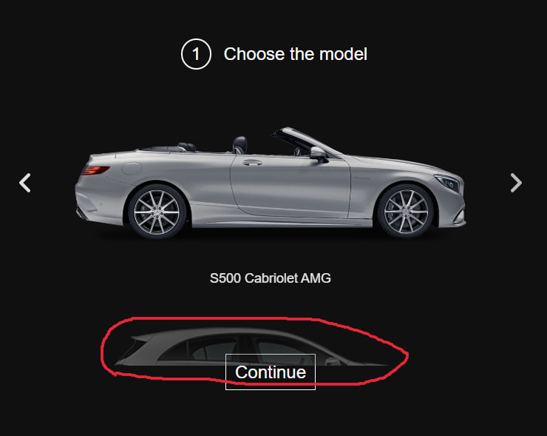
2 | Логотип на сайте не кликабелен. | Пользователь находится на любой странице сайта https://testdrive.andersenlab.com/ | Minor | Low | 1. Попробуйте кликнуть на логотип, расположенный в верхней части сайта. | При клике на логотип ничего не происходит. | При клике на логотип пользователя должно перенаправлять на главную страницу сайта. | 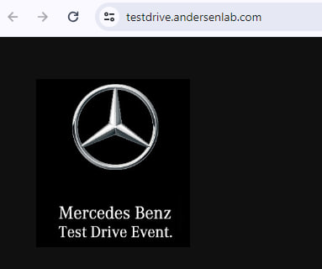
3 | Стрелка возврата назад в браузере Google Chrome на сайте тест-драйва не работает. | Пользователь находится на любой странице сайта https://testdrive.andersenlab.com/ | Major | High | 1. Перейдите на следующую страницу сайта. 2. Попробуйте вернуться назад с помощью стрелки возврата назад в браузере. | Стрелка возврата назад не работает и не возвращает пользователя на предыдущую страницу | Нажатие на стрелку возврата назад в браузере должно вернуть пользователя на предыдущую посещенную страницу. | 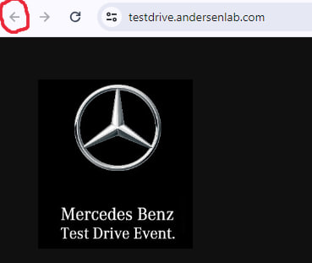
4 | На странице выбора технических характеристик автомобиля, в выпадающем списке выбора двигателя, отображается ошибка "OutOfMemoryError". | Пользователь находится на странице выбора технических характеристик автомобиля модели GLC 250D 4MATIC на сайте https://testdrive.andersenlab.com/ . | Major | High | 1. Перейдите к странице выбора технических характеристик модели автомобиля GLC 250D 4MATIC. 2. Нажмите на выпадающий список "Engine". | В списке вариантов двигателей присутствует ошибка "OutOfMemoryError". | В списке вариантов двигателей должны отображаться только корректные варианты, соответствующие доступным двигателям для данной модели автомобиля. | 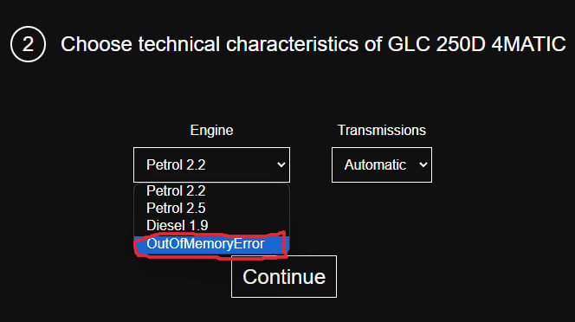
5 | Нарушена нумерация шагов заказа автомобиля начиная со страницы ввода контактной информации - этот шаг должен быть под номером 3,а не 4. | Пользователь находится на странице ввода контактной информации при оформлении заказа автомобиля на сайте https://testdrive.andersenlab.com/ . | Minor | Normal | 1. Откройте сайт и начните процесс заказа автомобиля. 2. Перейдите к странице ввода контактной информации. | Шаг ввода контактной информации отмечен, как шаг 4 в процессе оформления заказа. | Шаг ввода контактной информации должен быть обозначен как шаг 3. | 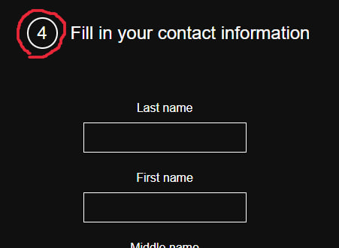
6 | Форма ввода контактной информации принимает невалидные данные и переходит на страницу подтверждения данных. | Пользователь находится на странице ввода контактной информации при оформлении заказа автомобиля на сайте https://testdrive.andersenlab.com/ . | Major | High | 1. Откройте сайт и начните процесс заказа автомобиля. 2. Перейдите к странице ввода контактной информации. 3. Введите невалидные данные в соответствующие поля: Last name: 1й2ц First name: "оставьте пустым" Middle name: "оставьте пустым" Age: "оставьте пустым" Phone number: "+375" | Форма принимает невалидные данные и переходит на страницу подтверждения данных. | Форма должна проверять введенные данные на валидность перед переходом на страницу подтверждения. В случае обнаружения невалидных данных должен отображаться соответствующий запрос на исправление ошибок. | 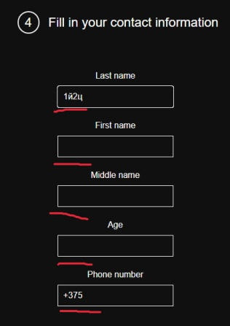 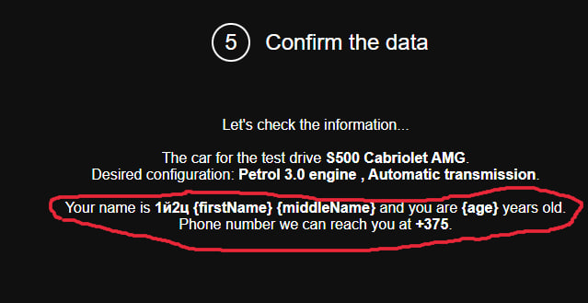
7 | На странице подтверждения информации название кнопки отображается неправильно. Вместо "Continue" отображается "Book". | Пользователь находится на странице подтверждения информации при оформлении заказа тест-драйва автомобиля на сайте https://testdrive.andersenlab.com/ . | Major | High | 1. Откройте сайт и начните процесс заказа тест-драйва автомобиля. 2. Перейдите к странице подтверждения информации. | На кнопке написано Book. | На кнопке должно быть написано Continue. . | 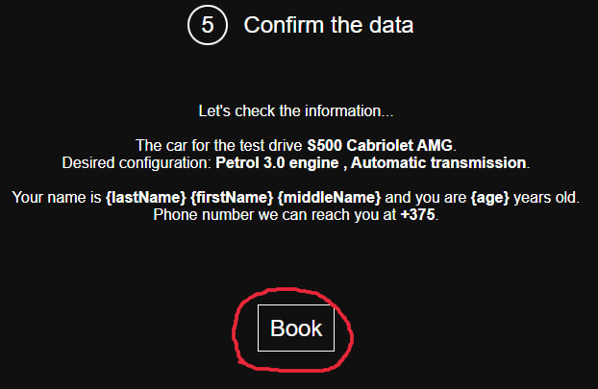
8 | На странице подтверждающего сообщения об успешной регистрации на тест-драйв отсутствует кнопка возврата на главную страницу сайта. | Пользователь завершил процесс заказа тест-драйва автомобиля и находится на странице подтверждения успешной регистрации на сайте https://testdrive.andersenlab.com/ . | Major | Normal | 1.Откройте сайт и начните процесс заказа тест-драйва автомобиля. 2. Завершите процесс заказа и перейдите на страницу подтверждающего сообщения об успешной регистрации. | Отсутствует кнопка возврата на главную страницу сайта. | На странице подтверждающего сообщения должна быть кнопка для возврата на главную страницу сайта. | 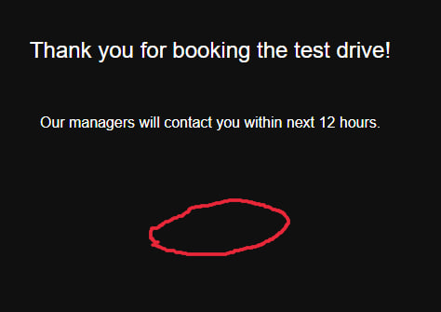
9 | При перетягивании кнопки "Continue" на поля ввода контактной информации ссылка кнопки вставляется в эти поля. | Пользователь находится на странице ввода контактной информации при оформлении заказа тест-драйва автомобиля на сайте. | Trivial | Low | 1.Откройте сайт и начните процесс заказа тест-драйва автомобиля. 2. Перейдите к странице ввода контактной информации. 3. Перетащите кнопку "Continue" на любые поля ввода контактной информации (например Middle name). | В поля ввода вставляется ссылка кнопки Continue (https://testdrive.andersenlab.com/#) | Ссылка кнопки не должна вставляться в поля ввода. | 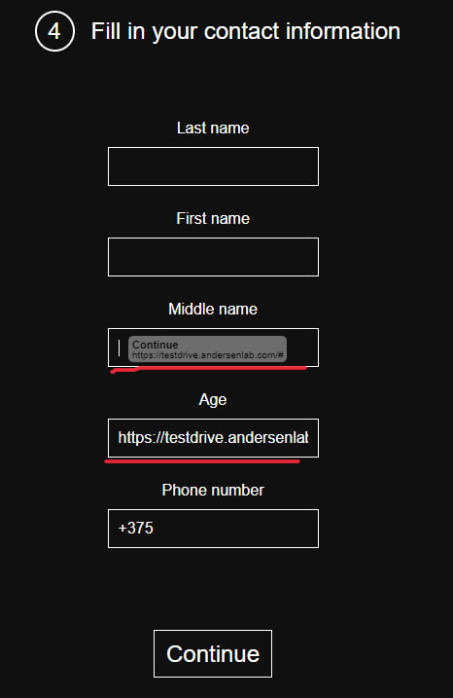
 |  |  |  |  | 1. 2. 3.
 |  |  |  |  | 1. 2. 3.
 |  |  |  |  | 1. 2. 3.
 |  |  |  |  | 1. 2. 3.
 |  |  |  |  | 1. 2. 3.
 |  |  |  |  | 1. 2. 3.
 |  |  |  |  | 1. 2. 3.
 |  |  |  |  | 1. 2. 3.
 |  |  |  |  | 1. 2. 3.
 |  |  |  |  | 1. 2. 3.
 |  |  |  |  | 1. 2. 3.
 |  |  |  |  | 1. 2. 3.
 |  |  |  |  | 1. 2. 3.
 |  |  |  |  | 1. 2. 3.
 |  |  |  |  | 1. 2. 3.
 |  |  |  |  | 1. 2. 3.
 |  |  |  |  | 1. 2. 3.
 |  |  |  |  | 1. 2. 3.
 |  |  |  |  | 1. 2. 3.
 |  |  |  |  | 1. 2. 3.
 |  |  |  |  | 1. 2. 3.
 |  |  |  |  | 1. 2. 3.
 |  |  |  |  | 1. 2. 3.
 |  |  |  |  | 1. 2. 3.
 |  |  |  |  | 1. 2. 3.
 |  |  |  |  | 1. 2. 3.
 |  |  |  |  | 1. 2. 3.
 |  |  |  |  | 1. 2. 3.
 |  |  |  |  | 1. 2. 3.
 |  |  |  |  | 1. 2. 3.
 |  |  |  |  | 1. 2. 3.
 |  |  |  |  | 1. 2. 3.
 |  |  |  |  | 1. 2. 3.
 |  |  |  |  | 1. 2. 3.
 |  |  |  |  | 1. 2. 3.
 |  |  |  |  | 1. 2. 3.
 |  |  |  |  | 1. 2. 3.
 |  |  |  |  | 1. 2. 3.
 |  |  |  |  | 1. 2. 3.
 |  |  |  |  | 1. 2. 3.
 |  |  |  |  | 1. 2. 3.
 |  |  |  |  | 1. 2. 3.
 |  |  |  |  | 1. 2. 3.
 |  |  |  |  | 1. 2. 3.
 |  |  |  |  | 1. 2. 3.
 |  |  |  |  | 1. 2. 3.
 |  |  |  |  | 1. 2. 3.
 |  |  |  |  | 1. 2. 3.
 |  |  |  |  | 1. 2. 3.
 |  |  |  |  | 1. 2. 3.
 |  |  |  |  | 1. 2. 3.
 |  |  |  |  | 1. 2. 3.
 |  |  |  |  | 1. 2. 3.
 |  |  |  |  | 1. 2. 3.
 |  |  |  |  | 1. 2. 3.
 |  |  |  |  | 1. 2. 3.

